상품제안서
더카인드 온도표시 텀블러 600ml 800ml 1000ml | 상품코드: F32409

 |  |  |  |  |  |  | 02-412-0044 | www.easy1.co.kr
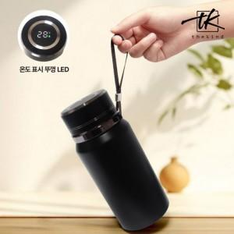

【상세/제작정보】 | <p><span style="font-size: 12pt;">** 레이저인쇄 100개미만 25000원별도</span></p><p><span style="font-size: 12pt;">** 배송비- 무료배송</span></p><p>&nbsp;</p>

【인쇄/포장옵션】 | 레이저, 컬러필름인쇄 / 포장지포장

【공급단가】 | 수량 | 50~ | 100~ | 500~ | 1,000~ | 2,000~
*VAT별도 | 600ml | 6,900원 | 6,750원 | 6,300원 | 6,200원 | 6,150원
 | 800ml | 8,050원 | 7,850원 | 7,350원 | 7,200원 | 7,100원
 | 1000ml | 9,200원 | 8,950원 | 8,400원 | 8,250원 | 8,200원

【상품 URL】 | https://easy1.co.kr:443/src/goods_detail.php?gdno=32409

